M-3
$$a_{b}^{c}$$
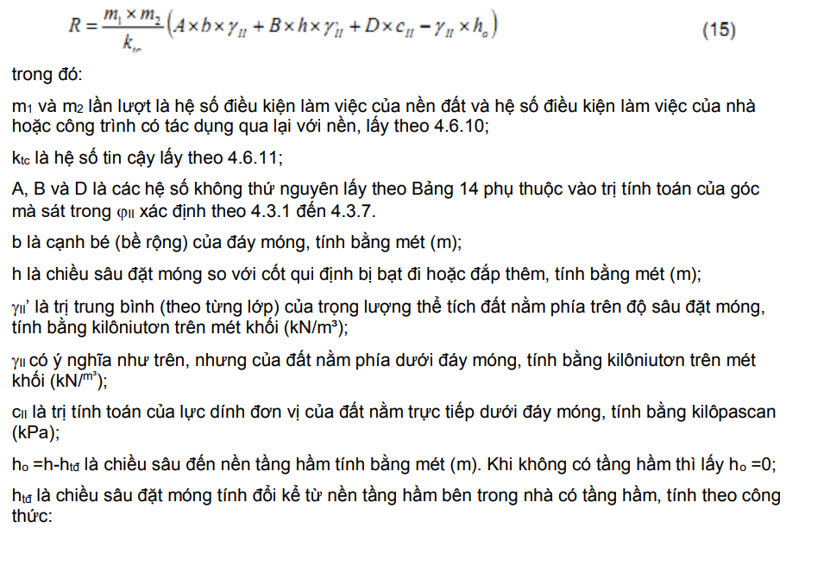
TÍNH TOÁN MÓNG ĐƠN TRÊN NỀN THIÊN NHIÊN
Cấu kiện: |  | Mđ-3(200x200) | Tại nút số | 56 | Trục B-1 | ( E.zone 1) | Tổ hợp | COMB3 |  | MY
 |  |  |  |  | Tiêu chuẩn TCVN 9362:2012
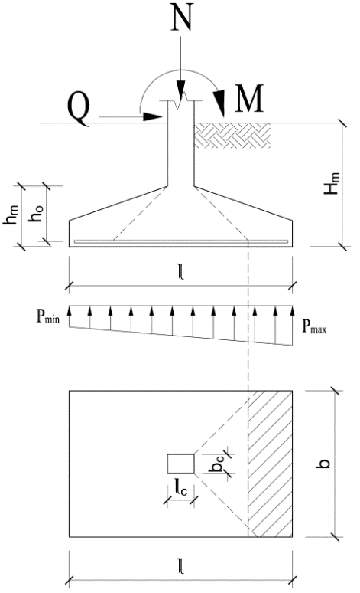
Tải trọng tính toán chân cột |  |  |  | Tải trọng tiêu chuẩn |  |  |  |  |  | X0 | Y3.85
 | N = | 21.92 | T | Ntc = | 19.1 | T |  |  |  | 219.2 | 56219.2
 | M = | 0.50 | Tm | Mtc = | 0.4 | Tm |  |  |  | 10864
 | Q = | 0.62 | T
Chiều sâu chôn móng Hm
 | Chiều sâu chôn móng tối thiểu đảm bảo điều kiện:
 |  | Q ≤ qpbHm/2 |  | toàn bộ lực cắt Q truyền vào nền
 | Trong đó qp là áp lực đất theo phương ngang:
$$q_{p}=2{tg}^{2}\left({45}^{o}−\frac{φ}{2}\right){γ′}_{II}H_{m}$$
$$→H_{m}≥tg\left(45°−\frac{φ}{2}\right)\sqrt{\frac{Q}{{γ′}_{II}b}}=$$
 |  |  |  | 0.25 | m |  |  |  |  | 0.24891207889

 | Chọn chiều sâu chôn móng Hm= |  |  | 2.4 | m |  |  |  |  |  |  |  |  |  |  | Sắp xếp lại theo z
Trụ địa chất |  | HK3 |  |  |  |  |  |  |  |  | index | Sâu đáy lớp |  | Bề dày lại | γ | z | γ | Bề dày lại | hi | γh
 | Lớp đất | Tên loại đất |  |  | Dày (m) | γw T/m3 | γnn T/m3 | φ (o) | Eo kG/cm2 |  |  | 0 |  | m |  | 0 |  | m | m
 | 0 | Đất san nền |  |  | 1.8 | 1.9 | 1.9 | 25.0 | 150 |  | 1 | 1.8 |  | 1.8 | 1.90 | 1.8 | 1.90 | 1.8 | 1.8 | 3.42 |  |  | 1.8 | 1.8
 | 1 | Đất lấp |  |  | 0.1 | 1.9 | 1.9 | 25.0 | 150 |  | 2 | 1.9 |  | 0.1 | 1.90 | 1.9 | 1.90 | 0.1 | 0.1 | 3.61 |  |  | 0.1 | 0.1 | 0.1 | 0.1 | 0 | 0.19
 | 2 | Cát hạt mịn-xám trắng-kết cấu chặt |  |  | 10.9 | 1.97 | 1.97 | 26.0 | 173 |  | 3 | 12.8 |  | 0.5 | 1.97 | 2.4 | 1.97 | 0.5 | 0.5 | 4.595 |  |  | 0.5 | 0.5 | 0.5 | 0.5 | 0 | 0.985
 | 3 | Cát hạt mịn-xám xanh-kết cấu chặt |  |  | 6 | 1.97 | 1.97 | 26.0 | 204 |  | 4 | 18.8 |  | 6 | 1.97 | 12.8 | 1.97 | 10.4 | 0 | 25.083 |  |  | -10.4 | 0 | 0 | 0 | 0 | 0
 | Chiều sâu mực nước ngầm: |  |  |  | 2.4 | m (so với cao độ san nền) |  |  |  |  | 3 | 2.4 |  | 10.4 | 1.97 | 18.8 | 1.97 | 6.0 | 0 | 36.903
 |  |  |  |  | 0.6 | m (so với cao độ tự nhiên) |  |  |  |  |  | 0.6
Áp lực tính toán lên nền ở đáy móng |  |  |  |  | ở lớp số | 2 | theo điều 4.6.9 của tiêu chuẩn |  |  | 3
 | Áp lực tính toán tác dụng lên nền không vượt quá giá trị:
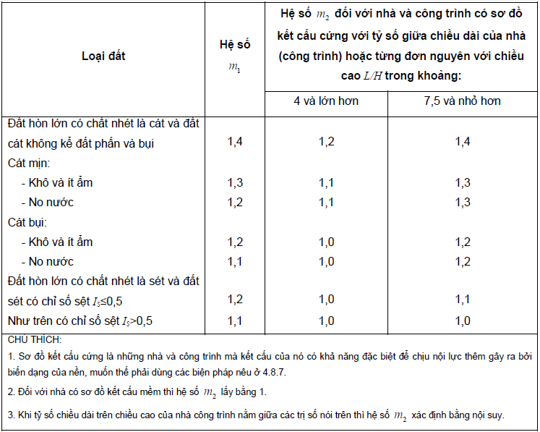
 |  | R = m1.m2/ktc (A.b.γII + B.Hm.γ'II + D.cII - γII.ho) |  |  |  |  |  |  |  |  |  |  |  |  |  |  |  | Bảng C.1 TCVN 9362-2012 Hệ số α |  |  |  |  |  |  |  |  |  |  |  | Bảng 14- Các hệ số A,B,D
trong đó: |  |  |  |  |  |  |  |  |  |  |  |  |  |  |  |  |  | m=2z/b hoặc z/r |  | n=l/b |  |  |  |  | n>=10 |  |  |  |  | φ | A | φ | B | φ | D
 | m1 - Hệ số điều kiện làm việc của nền đất, lấy m1 = |  |  |  |  | 1.2 |  |  |  |  |  |  |  |  |  |  |  |  | 1 | 1.4 | 1.8 | 2.4 | 3.2 | 5 | băng | tròn |  |  |  | 0 | 0 | 0 | 1 | 0 | 3.14
ứng với: |  | Cát hạt mịn-xám trắng-kết cấu chặt |  |  |  |  |  |  |  |  |  |  |  |  |  |  |  | 0 | 1 | 1 | 1 | 1 | 1 | 1 | 1 | 1 |  | 0 | 0.881 | 2 | 0.03 | 2 | 1.12 | 2 | 3.32
 | m2 - Hệ số điều kiện làm việc của công trình có tác dụng qua lại với nền, m2= |  |  |  |  |  |  | 1 |  |  |  |  |  |  |  |  |  | 0.4 | 0.96 | 0.972 | 0.975 | 0.976 | 0.977 | 0.977 | 0.977 | 0.949 |  | 0.4 | 0.755 | 4 | 0.06 | 4 | 1.25 | 4 | 3.51
ứng với nhà có sơ đồ kết cấu mềm |  |  |  |  |  |  |  |  |  |  |  |  |  |  |  |  |  | 0.8 | 0.8 | 0.848 | 0.866 | 0.875 | 0.879 | 0.881 | 0.881 | 0.756 |  | 0.8 | 0.642 | 6 | 0.1 | 6 | 1.39 | 6 | 3.71
 | ktc - Hệ số độ tin cậy ktc = |  |  | 1.1 |  |  |  |  |  |  |  |  |  |  |  |  |  | 1.2 | 0.606 | 0.682 | 0.717 | 0.74 | 0.749 | 0.754 | 0.755 | 0.547 |  | 1.2 | 0.55 | 8 | 0.14 | 8 | 1.55 | 8 | 3.93
 | γII - trọng lượng thể tích đất nằm dưới đáy móng, γII= |  |  |  |  | 19.7 | kN/m3 |  |  |  |  |  |  |  |  |  |  | 1.6 | 0.449 | 0.532 | 0.578 | 0.612 | 0.63 | 0.639 | 0.642 | 0.39 |  | 1.6 | 0.477 | 10 | 0.18 | 10 | 1.73 | 10 | 4.17
 | γ'II - giá trị trung bình của trọng lượng thể tích đất nằm trên độ sâu đặt móng: |  |  |  |  |  |  |  |  |  |  |  |  |  |  |  |  | 2 | 0.336 | 0.414 | 0.463 | 0.505 | 0.529 | 0.545 | 0.55 | 0.285 |  | 2 | 0.42 | 12 | 0.23 | 12 | 1.94 | 12 | 4.42
 |  | γ'II = | 19.145833333 | kN/m3 |  |  |  |  |  |  |  |  |  |  |  |  |  | 2.4 | 0.257 | 0.325 | 0.374 | 0.419 | 0.449 | 0.47 | 0.477 | 0.214 |  | 2.4 | 0.374 | 14 | 0.29 | 14 | 2.17 | 14 | 4.69
 | cII - giá trị tính toán của lực dính đơn vị của đất nằm trực tiếp dưới đáy móng (lớp số |  |  |  |  |  |  |  | 2) |  |  |  |  |  |  |  |  | 2.8 | 0.201 | 0.26 | 0.304 | 0.35 | 0.383 | 0.41 | 0.42 | 0.165 |  | 2.8 | 0.337 | 16 | 0.36 | 16 | 2.43 | 16 | 5
 |  | cII = | 0 | kG/cm2 = | 0 | kN/m2 |  |  |  |  |  |  |  |  |  |  |  | 3.2 | 0.16 | 0.21 | 0.251 | 0.294 | 0.329 | 0.36 | 0.374 | 0.13 |  | 3.2 | 0.306 | 18 | 0.43 | 18 | 2.72 | 18 | 5.31
 | ho - chiều sâu đến nền tầng hầm; ho = |  |  |  | 0 | m |  |  |  |  |  |  |  |  |  |  |  | 3.6 | 0.13 | 0.173 | 0.209 | 0.25 | 0.283 | 0.32 | 0.337 | 0.106 |  | 3.6 | 0.28 | 20 | 0.51 | 20 | 3.06 | 20 | 5.66
 | A, B, D - hệ số phụ thuộc vào trị tính toán của góc ma sát trong φII = |  |  |  |  |  |  | 26.00 | o |  |  |  |  |  |  |  |  | 4 | 0.108 | 0.145 | 0.176 | 0.214 | 0.248 | 0.285 | 0.306 | 0.087 |  | 4 | 0.258 | 22 | 0.61 | 22 | 3.44 | 22 | 6.04
 | A = | 0.84 | B = | 4.37 | D = | 6.9 |  |  |  |  |  |  |  |  |  |  |  | 4.4 | 0.091 | 0.122 | 0.15 | 0.185 | 0.218 | 0.256 | 0.28 | 0.073 |  | 4.4 | 0.239 | 24 | 0.72 | 24 | 3.87 | 24 | 6.45
 | → R = | 25.5 | T/m2 |  |  |  |  |  |  |  | A | B | D | tính theo công thức cơ đất |  |  |  | 4.8 | 0.077 | 0.105 | 0.13 | 0.161 | 0.192 | 0.23 | 0.258 | 0.067 |  | 4.8 | 0.223 | 26 | 0.84 | 26 | 4.37 | 26 | 6.9
 |  |  |  |  |  |  |  |  |  |  | 0.842 | 4.366 | 6.902 |  |  |  |  | 5.2 | 0.066 | 0.091 | 0.112 | 0.141 | 0.17 | 0.208 | 0.239 | 0.053 |  | 5.2 | 0.208 | 28 | 0.98 | 28 | 4.93 | 28 | 7.4
Chọn kích thước móng |  |  |  |  |  |  |  |  |  |  |  |  |  |  |  |  |  | 5.6 | 0.058 | 0.079 | 0.099 | 0.124 | 0.152 | 0.189 | 0.223 | 0.046 |  | 5.6 | 0.106 | 30 | 1.15 | 30 | 5.59 | 30 | 7.95
 | Diện tích sơ bộ đáy móng ≥ Fmin = N / (R-γtb.Hm), với γtb = 20kN/m3 là trọng lượng trung bình của |  |  |  |  |  |  |  |  |  |  |  |  |  |  |  |  | 6 | 0.051 | 0.07 | 0.087 | 0.11 | 0.136 | 0.172 | 0.208 | 0.04 |  | 6 | 0.184 | 32 | 1.34 | 32 | 6.35 | 32 | 8.55
móng và đất trên đáy móng. |  |  |  |  |  |  |  |  |  |  |  |  |  |  |  |  |  | 6.4 | 0.045 | 0.062 | 0.077 | 0.098 | 0.122 | 0.158 | 0.106 | 0.036 |  | 6.4 | 0.175 | 34 | 2.55 | 34 | 7.21 | 34 | 9.21
 | →Fmin = | 1.06 | m2 |  |  |  |  |  |  |  |  |  |  |  |  |  |  | 6.8 | 0.04 | 0.055 | 0.069 | 0.088 | 0.11 | 0.144 | 0.184 | 0.032 |  | 6.8 | 0.166 | 36 | 1.81 | 36 | 8.25 | 36 | 9.98
 | Chọn kích thước đáy móng: |  |  |  |  |  |  |  |  |  |  |  |  |  |  |  |  | 7.2 | 0.036 | 0.049 | 0.062 | 0.08 | 0.1 | 0.133 | 0.175 | 0.028 |  | 7.2 | 0.158 | 38 | 2.11 | 38 | 9.44 | 38 | 10.8
 | Chiều dài l = |  | 2 | m | Chiều rộng b = |  | 2 | m |  |  |  |  |  |  |  |  |  | 7.6 | 0.032 | 0.044 | 0.056 | 0.072 | 0.091 | 0.123 | 0.166 | 0.024 |  | 7.6 | 0.15 | 40 | 2.46 | 40 | 10.84 | 40 | 11.73
 | Fm = | 4 | m2 |  |  |  |  |  |  |  |  |  |  |  |  |  |  | 8 | 0.029 | 0.04 | 0.051 | 0.066 | 0.084 | 0.113 | 0.158 | 0.022 |  | 8 | 0.144 | 42 | 2.87 | 42 | 12.5 | 42 | 12.77
Kiểm tra áp lực lên đáy móng |  |  |  |  |  |  |  |  |  |  |  |  |  |  |  |  |  | 8.4 | 0.026 | 0.037 | 0.046 | 0.06 | 0.077 | 0.105 | 0.15 | 0.021 |  | 8.4 | 0.137 | 44 | 3.37 | 44 | 14.48 | 44 | 13.96
 | Ứng suất nén lớn nhất và nhỏ nhất do tải trọng tiêu chuẩn lên đáy móng: |  |  |  |  |  |  |  |  |  |  |  |  |  |  |  |  | 8.8 | 0.024 | 0.034 | 0.042 | 0.055 | 0.07 | 0.098 | 0.144 | 0.019 |  | 8.8 | 0.132 | 45 | 3.66 | 45 | 15.64 | 45 | 14.64
$$p_{ _{min}^{max}}=\frac{N^{tc}}{l.b}±\frac{{6.M}^{tc}}{b.l^{2}}+γ_{tb}H_{m}$$
 |  |  |  |  |  |  |  |  |  |  |  |  |  |  |  |  |  | 9.2 | 0.022 | 0.031 | 0.039 | 0.051 | 0.065 | 0.091 | 0.137 | 0.018 |  | 9.2 | 0.126
 |  |  |  |  |  |  |  |  |  |  | Hsat |  |  |  |  |  |  | 9.6 | 0.02 | 0.028 | 0.036 | 0.047 | 0.06 | 0.085 | 0.132 | 0.016 |  | 9.6 | 0.114
 |  | pmax = | 9.9 | T/m2 | < | 1,2R = | 30.6 | T/m2 |  | TRUE | 3.10 |  |  |  |  |  |  | 10 | 0.019 | 0.026 | 0.033 | 0.044 | 0.056 | 0.079 | 0.126 | 0.015 |  | 10 | 0.104
 |  | pmin = | 9.2 | T/m2 | > | 0 |  |  |  | TRUE |  |  |  |  |  |  |  | 11 | 0.017 | 0.023 | 0.029 | 0.04 | 0.05 | 0.071 | 0.114 | 0.011 |  | 11 | 0.104
 | Ứng suất nén trung bình: |  |  |  |  |  |  |  |  |  |  |  |  |  |  |  |  | 12 | 0.015 | 0.02 | 0.026 | 0.031 | 0.044 | 0.06 | 0.104 | 0.009 |  | 12 | #REF!
 | p = (pmax+pmin)/2 = |  | 9.6 | T/m2 | < | R = | 25.5 | T/m2 |  | TRUE | 2.67 |  |  |  |  |  |  | 10000 | 0.015 | 0.02 | 0.026 | 0.031 | 0.044 | 0.06 | 0.104 | 0.009 |  | 10000 | #REF!
→ | Đạt yêu cầu
Kiểm tra với các tổ hợp
 |  | Tổ hợp | N | MX | MY |  | Áp lực lên đáy móng |  |  | M | QA | M2
 |  |  |  |  |  | pmax | p | Kiểm tra
 |  |  | T | Tm | Tm | T/m2 | T/m2 |  |  | Tm | T/m | Tm/m
 | 56COMB1 | COMB1 | 21.45 | -0.17 | 0.13 | 9.6 | 9.5 | Đạt |  | 0.170 | -3.35 | 0.0
 | 56COMB2 | COMB2 | 20.82 | -0.22 | -0.24 | 9.5 | 9.3 | Đạt |  | 0.2 | -3.32 | 0.0
 | 56COMB3 | COMB3 | 21.92 | -0.12 | 0.50 | 9.9 | 9.6 | Đạt |  | 0.5 | -3.46 | 0.0
 | 56COMB4 | COMB4 | 21.44 | 0.21 | 0.12 | 9.6 | 9.5 | Đạt |  | 0.2 | -3.36 | 0.0
 | 56COMB5 | COMB5 | 21.24 | -0.55 | 0.14 | 9.8 | 9.4 | Đạt |  | 0.6 | -3.42 | 0.0
 | 56COMB6 | COMB6 | 19.81 | -0.22 | -0.28 | 9.3 | 9.1 | Đạt |  | 0.3 | -3.25 | 0.0
 | 56COMB7 | COMB7 | 21.02 | -0.11 | 0.54 | 9.7 | 9.4 | Đạt |  | 0.5 | -3.40 | 0.0
 | 56COMB8 | COMB8 | 20.49 | 0.25 | 0.11 | 9.4 | 9.3 | Đạt |  | 0.3 | -3.30 | 0.0
 | 56COMB9 | COMB9 | 20.27 | -0.59 | 0.14 | 9.6 | 9.2 | Đạt |  | 0.6 | -3.36 | 0.0
Tính toán biến dạng nền
 | Chia nền đất dưới đáy móng quy ước thành các lớp phân tố có chiều dày
$$S_{i}=\frac{β}{E_{oi}}p_{oz}h_{i}$$
 | không lớn hơn b/5 = |  | 0.40 | m
 | Trong mỗi lớp phân tố thứ i tính độ lún theo công thức sau:
 | β - Hệ số phụ thuộc vào hệ số không nở hông của lớp đất. Quy phạm cho phép lấy β = 0,8
 | Eoi - Module biến dạng của lớp đất thứ i
$$p_{đz}=p_{đ0}+\sum{γ_{i}h_{i}}$$
 | poz - | Áp lực thêm trong đất ở độ sâu z dưới đáy móng: |  |  |  |  | poz = α(p - pđ) = αpo
 | pđz - | Áp lực thiên nhiên ở độ sâu z dưới đáy móng:
 | pđ - | Áp lực thiên nhiên ở độ sâu đáy móng (z=0): |  |  |  |  | pđ = | 1.2 | T/m2
 | po - | Áp lực thêm trong đất ở độ sâu đáy móng (z=0): po = p - pđ = |  |  |  |  |  | 8.4 | T/m2
 | α - | Hệ số tính đến sự thay đổi theo độ sâu của áp lực thêm trong đất, tại tâm móng
 | Độ lún tại tâm móng:
 | Tính theo trường hợp móng |  |  | chữ nhật |  |  |  |  |  | n= l/b = | 1
Độ sâu dưới |  | Chiều dày | Độ sâu | Lớp đất | α | pđz | poz | Eoi | Si | Index | Sâu đáy lớp | Còn lại đến | γi | γihi | Dừng | m = 2z/b
đáy móng, m |  | hi, m | thực, m |  |  | T/m2 | T/m2 | kG/cm2 | mm |  | m | đáy lớp, m | T/m3 | T/m2
 | 0 | 0.40 | 2.40 | 2 | 1.000 | 1.17 | 8.39 | 173 | 1.6 | 4 | 12.8 | 10.4 | 1.97 | 0.788 | 1 | 0
 | 0.40 | 0.40 | 2.80 | 2 | 0.960 | 1.96 | 8.05 | 173 | 1.5 | 4 | 12.8 | 10 | 1.97 | 0.788 | 1 | 0.4
 | 0.80 | 0.40 | 3.20 | 2 | 0.800 | 2.75 | 6.71 | 173 | 1.2 | 4 | 12.8 | 9.6 | 1.97 | 0.788 | 1 | 0.8
 | 1.20 | 0.40 | 3.60 | 2 | 0.606 | 3.54 | 5.08 | 173 | 0.9 | 4 | 12.8 | 9.2 | 1.97 | 0.788 | 1 | 1.2
 | 1.60 | 0.40 | 4.00 | 2 | 0.449 | 4.33 | 3.77 | 173 | 0.7 | 4 | 12.8 | 8.8 | 1.97 | 0.788 | 1 | 1.6
 | 2.00 | 0.40 | 4.40 | 2 | 0.336 | 5.12 | 2.82 | 173 | 0.5 | 4 | 12.8 | 8.4 | 1.97 | 0.788 | 1 | 2
 | 2.40 | 0.40 | 4.80 | 2 | 0.257 | 5.90 | 2.16 | 173 | 0.4 | 4 | 12.8 | 8 | 1.97 | 0.788 | 1 | 2.4
 | 2.80 | 0.40 | 5.20 | 2 | 0.201 | 6.69 | 1.69 | 173 | 0.3 | 4 | 12.8 | 7.6 | 1.97 | 0.788 | 1 | 2.8
 | 3.20 | 0.40 | 5.60 | 2 | 0.160 | 7.48 | 1.34 | 173 | 0.2 | 4 | 12.8 | 7.2 | 1.97 | 0.788 | 1 | 3.2
 | 3.60 | 0.40 | 6.00 | 2 | 0.130 | 8.27 | 1.09 | 173 | 0.2 | 4 | 12.8 | 6.8 | 1.97 | 0.788 | 0 | 3.6
 | 4.00 | 0.40 | 6.40 | 2 | 0.108 | 9.06 | 0.91 | 173 | 0.2 | 4 | 12.8 | 6.4 | 1.97 | 0.788 | 0 | 4
 | 4.40 | 0.40 | 6.80 | 2 | 0.091 | 9.84 | 0.76 | 173 | 0.1 | 4 | 12.8 | 6 | 1.97 | 0.788 | 0 | 4.4
 | 4.80 | 0.40 | 7.20 | 2 | 0.077 | 10.63 | 0.65 | 173 | 0.1 | 4 | 12.8 | 5.6 | 1.97 | 0.788 | 0 | 4.8
 | 5.20 | 0.40 | 7.60 | 2 | 0.066 | 11.42 | 0.55 | 173 | 0.1 | 4 | 12.8 | 5.2 | 1.97 | 0.788 | 0 | 5.2

$$p_{oz}^{g}=\frac{α_{1}}{4}p_{o}$$
Dừng tính lún tại điểm có |  |  | pđz > | 5 | poz | ở độ sâu: | 5.60 | m
 | Độ lún dự báo là : S = ∑Si = |  |  | 9 | mm
 | Độ lún cho phép: |  | Sgh = | 80 | mm | Kết luận: | Đạt
Kiểm tra móng theo điều kiện cường độ bêtông cốt thép
 | Kích thước cổ cột:
 | Chiều cao hc = |  | 700 | mm
 | Chiều rộng bc = |  | 510 | mm
 | Chiều cao móng hm = |  | 500 | mm
 | Bề rộng móng bm = |  | 2000 | mm
 | Chiều dày lớp bảo vệ: |  | 50 | mm
 | Bêtông cấp độ bền: |  | B25
 | Kiểm tra điều kiện chịu cắt của bản móng theo TCVN 5574-2018: |  |  |  |  |  |  |  |  |  | Cấp bền | B15 | B20 | B22.5 | B25 | B30 | B40 | B45
 |  | QA ≤ Qo = 0,5bRbtho |  |  |  |  |  |  |  |  | Rb | 90 | 110 | 130 | 145 | 170 | 215 | 250
Trong đó: |  |  |  |  |  |  |  |  |  |  | Rbt | 7.5 | 8.8 | 10 | 10.5 | 12 | 13.4 | 14.5
 |  |  |  | ho = | 440 | mm |  |  |  |  | B | 15 | 20 | 22.5 | 25 | 30 | 40 | 45
 | Rbt - cường độ chịu kéo của bêtông Rbt = |  |  |  | 10.5 | kG/cm2
 |  |  | QA = pmax(l-hc)/2 = |  | 6.43 | T/m
 | → Qo = | 46.2 | T/m | > | QA |  |  |  |  | TRUE
 | Đảm bảo điều kiện chịu cắt của bản móng.
Tính cốt thép đáy móng
 | Cốt thép mác: |  | CB500-V |  |  | - Hệ số : | ξR = | 0.493
 | Cường độ tính toán của cốt thép Rs = |  |  |  | 4350 | kG/cm2 |  |  |  |  |  | C-I | CB300-V | CB500-V | C-IV
 | Cốt thép chịu moment do áp lực tính toán của phản lực nền gây ra. Coi cánh móng như console |  |  |  |  |  |  |  |  |  | Rsc | 2100 | 2600 | 4350 | 4500
ngàm vào tiết diện đi qua mép cổ cột. |  |  |  |  |  |  |  |  |  |  | Es | 2000000 | 2000000 | 2000000 | 2000000
$$M=\frac{{\left(\frac{b−b_{c}}{2}\right)}^{2}}{2}1,15p_{max}=$$
 | Giá trị moment tại ngàm theo cạnh ngắn: |  |  |  |  |  |  | 3.16 | Tm | 0.07978484375

$$A_{s1}=\frac{M}{0,9h_{o}R_{s}}=$$
 | Diện tích tiết diện cốt thép theo cạnh ngắn: |  |  |  |  |  |  | 1.83 | cm2/m
 | Bố trí cốt thép: |  | Φ12 | a100 | As chọn = | 11.31 | cm2/m | Kết luận | Đạt
$$M=\frac{{\left(\frac{l−h_{c}}{2}\right)}^{2}}{2}1,15p_{max}=$$
 | Giá trị moment tại ngàm theo cạnh dài: |  |  |  |  |  |  | 2.40 | Tm

$$A_{s2}=\frac{M}{0,9h_{o}R_{s}}=$$
 | Diện tích tiết diện cốt thép theo cạnh dài: |  |  |  |  |  |  | 1.39 | cm2/m
 | Bố trí cốt thép: |  | Φ12 | a100 | As chọn = | 11.31 | cm2/m | Kết luận | Đạt
Kiểm tra lớp đất yếu bên dưới
 | Kiểm tra cho lớp số |  | 2 | ở chiều sâu z = |  | -0.5 | m so với đáy móng |  |  | 3
 | Hệ số α ứng với chiều sâu z: α = |  |  |  | #VALUE! |  |  |  |  |  |  |  | -0.5
 | Áp lực thêm trong đất ở chiều sâu z: poz = αpo = |  |  |  |  | #VALUE! | T/m2
 | Áp lực thiên nhiên trong đất tại chiều sâu z: pđz= |  |  |  |  | 3.61 | T/m2
 | Áp lực tính toán lên mái của lớp đất số |  |  |  | 2 | tính theo công thức:
 |  | Rz = m1.m2/ktc (A.bz.γII + B.(Hm+z).γ'II + D.cII - γII.ho)
$$b_{z}=\sqrt{F_{z}+a^{2}}−a=$$
 | trong đó bz là chiều rộng móng quy ước: |  |  |  |  |  | #VALUE! | m
 |  | Fz = p / poz = | #VALUE! |  |  | a = (l-b)/2 = | 0 | m
 | cII = | 0.12 | kG/cm2 = | 12 | kN/m2 |  | φII = | 26.00 | o
 | A = | 0.842 | B = | 4.366 | D = | 6.902
 | γII = | 19.7 | kN/m3 |  | γ'II = | 19.0 | kN/m3
→ | Rz = | #VALUE! | T/m2 | #VALUE! | poz + pdz = | #VALUE! | T/m2 |  |  | #VALUE!
 | #VALUE!

KIỂM TRA ỔN ĐỊNH TRƯỢT CỦA MÓNG
 | Tính móng về trượt theo đáy móng trong trường hợp tác dụng lên móng lực ngang, theo tiêu chuẩn,
hệ số tin cậy ktc không được nhỏ hơn 1,2.
$$k_{tc}=\frac{\sum{T_{g}}}{\sum{T_{t}}}$$

 | Tg, Tt - | tổng hình chiếu lên mặt trượt của các lực tính toán về giữ và về trượt
 |  | ∑Tg = Rđ + Epb = |  | 46.90 | T
 |  | ∑Tt = Q + Eab = |  | 4.93 | T
 | Ea, Ep - | Áp lực đất chủ động và bị động
$$E_{a}={tg}^{2}\left({45}^{o}−\frac{φ}{2}\right){γ′}_{II}\frac{H_{m}^{2}}{2}=$$
 |  |  |  |  | 2.15 | T/m

$$E_{p}={tg}^{2}\left({45}^{o}+\frac{φ}{2}\right){γ′}_{II}\frac{H_{m}^{2}}{2}=$$
 |  |  |  |  | 14.12 | T/m

$$k_{tc}=\frac{\sum{T_{g}}}{\sum{T_{t}}}=$$
 | Rđ - | Lực ma sát giữa móng và nền đất
 |  | Rđ = (ptgφ + c).b.l = |  |  | 18.66 | T
 |  |  | Vậy |  | 9.52 | > | 1.2 | →An toàn. |  | TRUE

